상품제안서
주문제작 복주머니 스트링 조리개 파우치 | 상품코드: S47589

 |  |  |  |  |  |  | 02-713-8555 | www.synergygift.co.kr
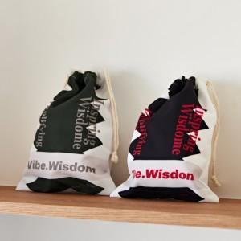

【상세/제작정보】

【인쇄/포장옵션】 | 풀칼라 / OPP(비닐)

【공급단가】 | 수량 | 100~ | 300~ | 500~ | 1,000~ | 3,000~
*VAT별도 | 소 | 3,180원 | 3,110원 | 3,010원 | 2,860원 | 2,760원
 | 중 | 3,570원 | 3,490원 | 3,380원 | 3,210원 | 3,100원

【상품 URL】 | https://www.synergygift.co.kr:443/src/goods_detail.php?gdno=47589

